やさしい日本語
 |  |  |  |  |  |  |  |  |  |  |  | （自治会名） |  |  |  |  |  |  |  | （じちかいめい かな）
ステーション番号を入れてください→ |  |  |  |  |  | 101 |  |  |  |  |  | 君が峰 |  |  |  |  |  |  |  | きみがみね |  |  |  |  |  |  |  |  |  |  |  |  | ★ステーション番号は、どこを見れば分かりますか？
三木市のごみの分け方 （やさしい日本語） |  |  |  |  |  |  |  |  |  |  |  |  |  |  |  |  |  |  |  |  |  |  |  |  |  |  |  |  |  |  |  |  | →ごみステーションにあるこの看板の赤で囲んだ部分の数字を確認する。
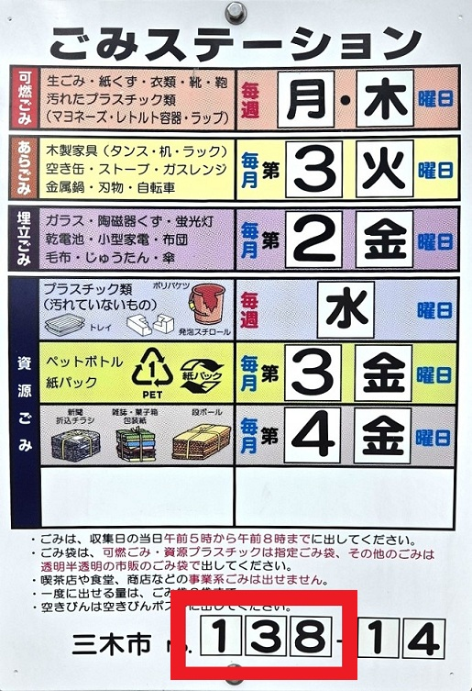
 |  |  |  |  |  |  |  |  |  |  |  |  |  |  |  |  |  |  |  |  |  |  |  |  |  | 2026年４月現在
種類 | ごみ袋 | 集める日 |  |  | 内容
 | 三木市の 黄色い袋 | 〈 週２回 〉 |  |  | チューブ容器（プラスチック） |  |  |  |  |  |  |  | 生ごみ（食べもの） |  |  |  | 服・くつ・タオル |  |  |  |  | 紙・木の箸・ペン・葉 |  |  |  |  |  |  |  |  | ライター
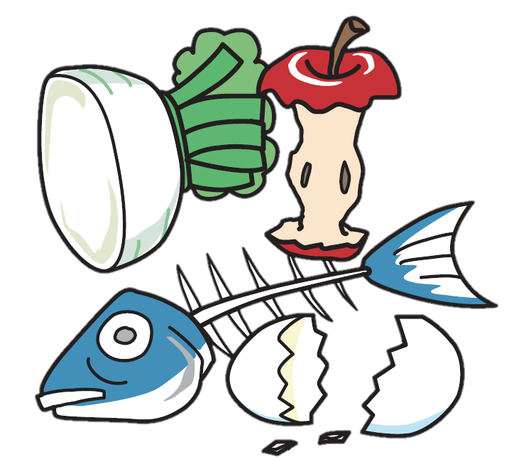
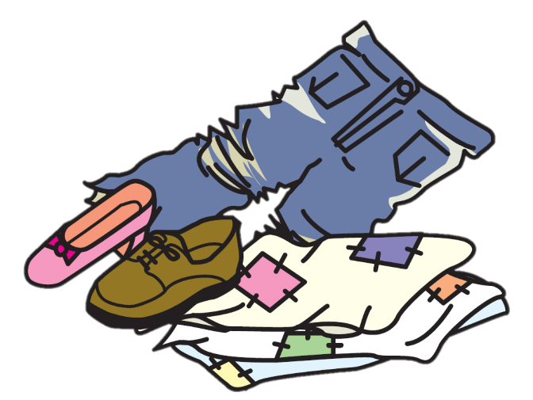
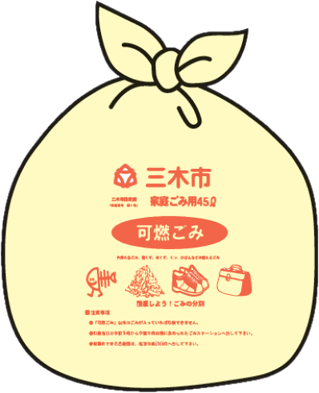
可燃ごみ |  | げつ |  | ようび

 |  | もく |  | ようび | ※ケチャップ、ハンドクリーム、 歯磨き粉など、洗えない容器 |  |  |  |  |  |  |  |  |  |  |  |  |  |  |  |  |  |  |  |  |  |  |  |  |  | ※必ず、使い切る

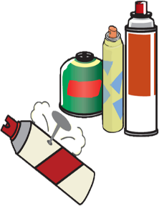
 |  |  |  |  |  |  |  |  |  |  |  |  |  |  |  |  |  |  |  |  |  | 木（長さ：～30ｃｍまで） |  |  |  |  |  | ※ 他のごみと別の袋に入れる
 | 色のついていない 中が見える袋 | 〈 月１回 〉 |  |  |  | 木の家具・木（長さ：30ｃｍ～1ｍまで） |  |  |  |  |  |  |  |  |  |  |  |  | 金属（鍋・空き缶・石油ストーブ・自転車・スプレー缶）
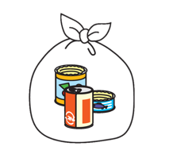
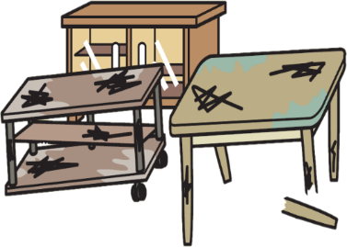
あらごみ |  | 3 | かいめの
 |  | きん |  | ようび |  |  |  |  |  |  |  |  |  |  |  |  |  |  |  |  |  |  |  |  |  |  |  |  |  |  | ※必ず、使い切る
 |  |  |  |  |  |  |  | ※大きい物は1ｍまでにする・ひもでくくる |  |  |  |  |  |  |  |  | ※はさみや包丁は「きけん」と書く |  |  |  |  |  |  | ※自転車は「ごみ」と書く |  |  |  |  | ※スプレー缶は穴をあける
 | 色のついていない 中が見える袋 | 〈 月１回 〉 |  |  | ガラス・陶器 |  |  |  |  | ふとん・毛布・カーテン |  |  |  |  |  | 電気製品 |  |  |  |  | かさ・ベビーカーなど |  |  |  |  |  | 乾電池・蛍光灯
 |  |  |  |  | ※紙に包む・袋に入れる |  |  |  |  |  | ※ひもでくくる |  |  |  | ※電気・電池を使うもの
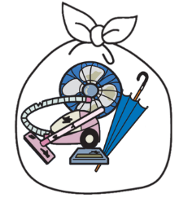
埋立ごみ |  | 1 | かいめの
 |  | きん |  | ようび |  |  |  |  |  |  |  |  |  |  |  |  |  |  |  |  |  |  |  |  |  | ※乾電池、蛍光灯、その他のごみは、 それぞれ別のごみ袋に入れる

 |  |  |  |  | ※割れるものは「きけん」と書く
 | 三木市の色の ついていない袋 | 〈 週１回 〉 |  |  | プラスチック容器 |  |  |  |  |  |  |  |  | 洗剤容器 |  |  |  |  | ビニール袋 |  |  |  | 発泡スチロール |  |  |  |  |  |  |  |  | マークが なくても プラスチック 製品なら 大丈夫です
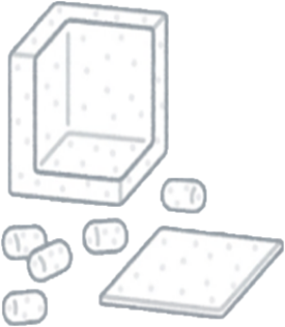
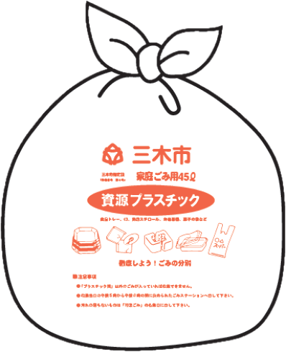
プラスチック |  | すい |  | ようび
 |  |  |  |  |  |  |  |  |  |  | ※汚れているものは 水で軽く洗う |  |  |  |  |  |  |  |  |  |  |  |  |  |  |  |  | プラマーク

 | 色のついていない 中が見える袋 | 〈 月１回 〉 |  |  |  | ①キャップ・ラベルをとる |  |  |  |  |  |  |  | ②洗う |  |  |  |  |  | ③つぶす |  |  |  |  | ④袋に入れる
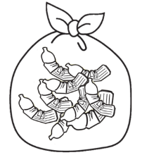
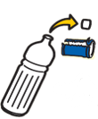
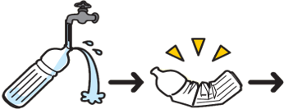
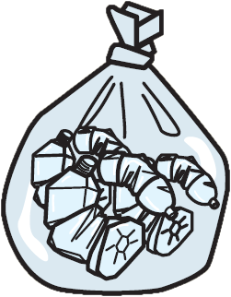
ペットボトル |  | 4 | かいめの
 |  | か |  | ようび |  |  |  |  | ※キャップとラベルは プラスチックごみ |  |  |  |  |  |  |  |  |  |  |  |  |  |  |  |  |  |  |  |  | ペットボトル
 |  |  |  |  |  |  |  |  |  |  |  |  |  |  |  |  |  |  |  |  |  |  |  |  |  |  |  |  |  |  | マーク
 | 色のついていない 中が見える袋 | 〈 月１回 〉 |  |  |  |  | ①洗う |  |  |  |  | ②ひらく・乾燥させる |  |  |  |  |  | ③袋に入れる
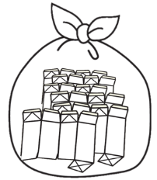
紙パック |  |  |  |  |  |  |  |  |  |  |  |  |  |  |  |  |  |  |  |  |  |  |  |  |  |  | 紙パックの中が「白色」のもの
※牛乳 やジュースが |  | 4 | かいめの |  |  |  |  |  |  |  |  |  |  |  |  |  |  |  |  |  |  |  |  |  |  |  |  | 中が「銀色」や「茶色」の 紙パックは「可燃ごみ」
入っていた紙パック |  | か |  | ようび |  |  |  |  |  |  |  |  |  |  |  |  |  |  |  |  |  |  |  | 紙パック
 |  |  |  |  |  |  |  |  |  |  |  |  |  |  |  |  |  |  |  |  |  |  |  | マーク
 | ひもでくくる | 〈 月１回 〉 |  |  |  |  |  | 新聞・チラシ |  |  |  |  |  | 雑誌・本 |  |  |  |  |  |  |  | ダンボール |  |  |  |  |  | 新聞・雑誌・ダンボールは
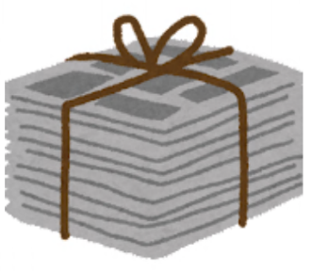
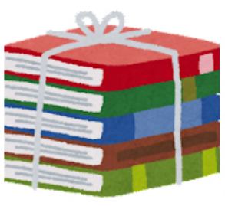
 |  |  |  |  |  |  |  |  |  |  |  |  |  |  |  |  |  |  |  |  |  |  |  |  |  |  |  | それぞれ別にして
古紙 |  | 4 | かいめの |  |  |  |  |  |  |  |  |  |  |  |  |  |  |  |  |  |  |  |  |  |  |  |  | ひもでくくります
 |  | きん |  | ようび |  |  |  |  |  |  |  |  |  |  |  |  |  |  |  |  |  |  |  |  |  |  |  | ※ごみ袋は使いません

 |  | 〈 月１回 〉 |  |  |  |  |  | 無色のびん |  |  |  |  |  | 茶色のびん |  |  |  |  |  |  |  | その他の色のびん |  |  |  |  |  | びんは中を洗って
空きびん | 袋は使いません |  |  |  |  |  |  |  |  |  |  |  |  |  |  |  |  |  |  |  |  |  |  |  |  |  |  | 空きびんポストに入れます
※食べ物･飲み物が |  | 4 | かいめの |  |  |  |  |  |  |  |  |  |  |  |  |  |  |  |  |  |  |  |  |  |  |  |  | ※ごみ袋は使いません
入っていたびん |  | げつ |  | ようび |  |  |  |  |  |  |  |  |  |  |  |  |  |  |  |  |  |  |  |  |  |  |  | ※化粧品や薬のびんは
 |  |  |  |  |  |  |  |  |  |  |  |  |  |  |  |  |  |  |  |  |  |  |  |  |  |  |  | 「埋立ごみ」
★
〔ごみを出すところ〕
だ
〔ごみを出す時間〕
だ じかん
す て ー し ょ ん
あつ ひ あさ じ じ だ
ごみを「集める日」の朝５時から８時までに出します
 |  |  |  |  |  |  |  |  |  |  |  |  |  | 【お願い】
 |  |  |  |  |  |  |  |  |  |  |  |  |  | ◎ごみの「種類」を守ってください。 ◎決まった「出し方（袋）」で出してください。
 |  |  |  |  |  |  |  |  |  |  |  |  |  | ◎1日（1回）に出せるのは3袋までです。 ◎油や調味料などの液体は出せません。
 |  |  |  |  |  |  |  |  |  |  |  |  |  | ◎集める日の朝5時から8時までに出してください。 |  |  |  |  |  |  |  |  |  |  |  |  |  |  | 布・紙に染み込ませて可燃ごみ
 |  |  |  |  |  |  |  |  |  |  |  |  |  | ◎自分が出したごみ袋に「分別シール」が貼ってあったら、持って帰ってください。
 |  |  |  |  |  |  |  |  |  |  |  |  |  | ごみの「分け方」か「集める日」が間違っています。
 |  |  |  |  |  |  |  |  |  |  |  |  |  | ★テレビ・冷蔵庫・冷凍庫・洗濯機・エアコン・衣類乾燥機は、電気店に渡します。 お金が必要です。
ごみを「集める日」です。
あつ ひ
 |  |  |  |  |  |  |  |  |  |  |  |  |  | ★モバイルバッテリーや充電式電池は、清掃センター、市役所、吉川支所、市立公民館へ 持って行ってください。
この看板は、ごみステーションにあります。
かんばん す て ー し ょ ん
１日（1回）に出せる量は ３袋（ごみ袋）までです。
にち かい だ りょう ふくろ ふくろ
 |  |  |  |  |  |  |  |  |  |  |  |  |  | 【ごみの相談窓口】 |  |  |  |  | 三木市清掃センター
 |  |  |  |  |  |  |  |  |  |  |  |  |  | 【電 話】 |  |  | （0794）83-2608 |  |  |  |  |  |  | 【メール】 |  | kankyo@city.miki.lg.jp

